상품제안서
핑트-링 USB 2.0 실버/골드 | 상품코드: F25028

 |  |  |  |  |  |  | 02-412-0044 | www.easy1.co.kr
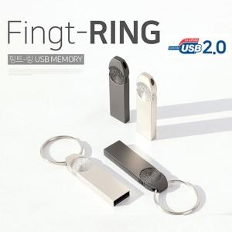

【상세/제작정보】 | * 색상 - 블랙만 가능

【인쇄/포장옵션】 | 레이저, 풀칼라 / 포장지포장

【공급단가】 | 수량 | 100~ | 300~ | 500~ | 1,000~ | 3,000~
*VAT별도 | 4G | 5,100원 | 4,900원 | 4,770원 | 4,690원 | 4,620원
 | 8G | 5,770원 | 5,620원 | 5,470원 | 5,370원 | 5,270원
 | 16G | 7,520원 | 7,370원 | 7,170원 | 7,020원 | 6,920원
 | 32G | 14,520원 | 14,280원 | 13,920원 | 13,680원 | 13,310원

【상품 URL】 | http://www.easy1.co.kr/src/goods_detail.php?gdno=25028

